Feuil1
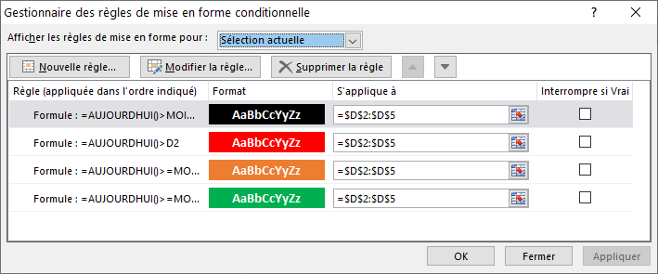
Date Signature Accord | Durée Validité Accord (Mois / Ans) | Durée Validité Accord (Ans) | Date Expiration Accord
2013-10-07 | 7 ans | 7 | 2020-10-07
2019-07-15 | 15 mois | 1.25 | 2020-07-15
2015-04-12 | 5 ans | 5 | 2020-04-12
2014-05-23 | 2 ans | 2 | 2016-05-23

 |  |  | Par rapport à AUJOURD'HUI, cellule D
 |  |  | 6 mois avant | =AUJOURDHUI()>=MOIS.DECALER(D2;-6)
 |  |  | Entre 3 et 6 mois avant | =AUJOURDHUI()>=MOIS.DECALER(D2;-3)
 |  |  | Après Aujourd'hui | =AUJOURDHUI()>D2
 |  |  | 6 mois après | =AUJOURDHUI()>MOIS.DECALER(D2;6)

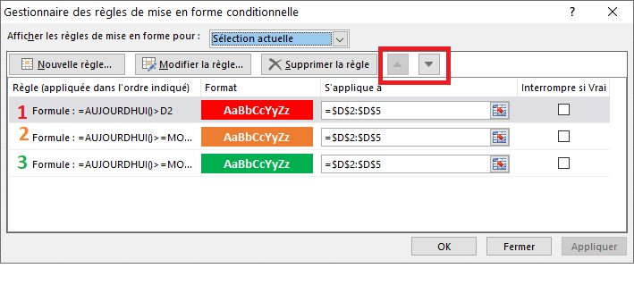

 |  |  |  |  | Mettre les couleur dans cet ordre dans le gestionnaire des MFC

 |  |  |  |  | Soit les entrer dans l'ordre vert, orange, rouge soit utiliser les flèches (voir encadré)

